表
令和２年度

後援会総会

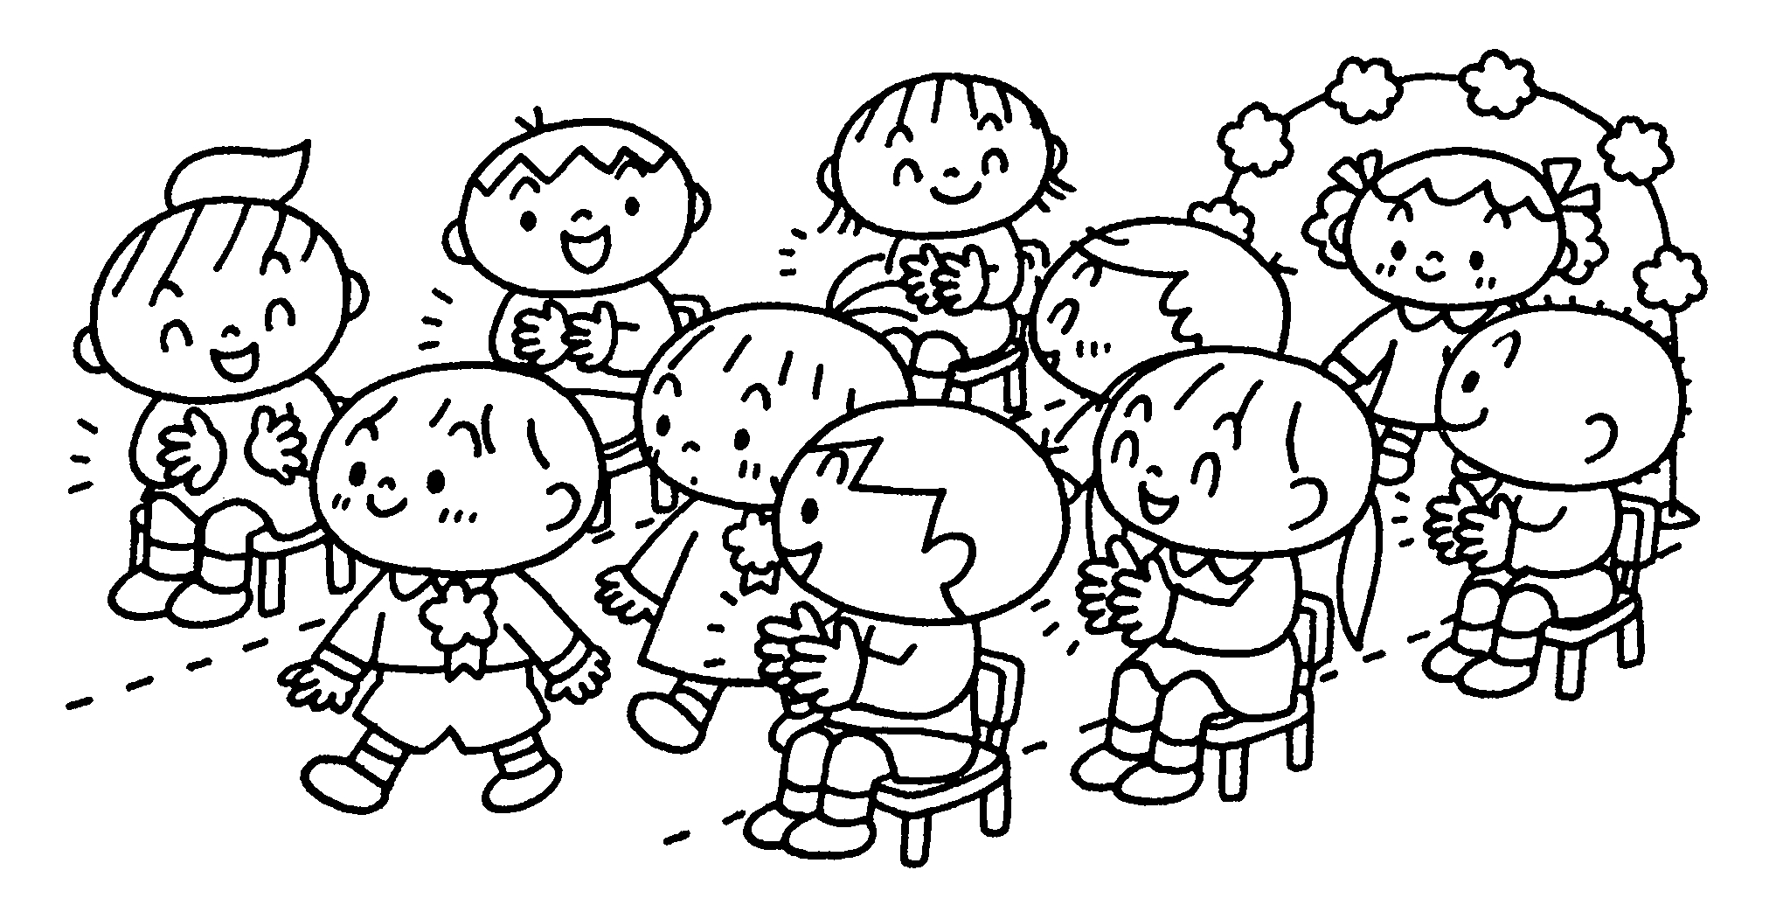

学校法人 清光学園 岡崎女子短期大学付属 第一早蕨幼稚園

第一早蕨幼稚園 後援会（第一早蕨幼稚園父母の会）

